Exercícios 2 a 5
Música: CORRA, Djonga |  |  | Djonga - CORRA pt. Paige (Clipe Oficial)

Povo | Emprego | Dinheiro
Nome | Cargo | Valor
Sentimento | Salario | Poder Aquisitivo
Quantidade | Turno | Moeda

Relacionamento
Existir | Exercer | Comprar

Imagem 1: The Bearer Irma, Vik Muniz |  |  |  | Imagem 2: Torre Eiffel, Vik Muniz
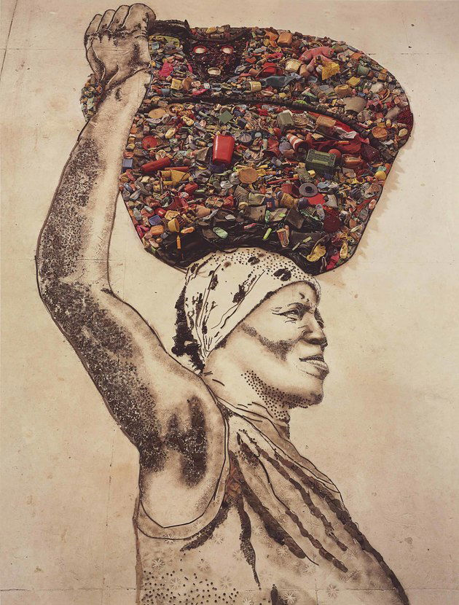
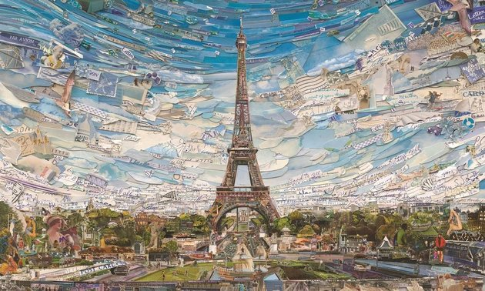

Pessoa | Lixo | Tecido |  | País | Edifício | Arvore
Nome | Quantidade | Valor |  | Nacionalidade | Material | Tamanho
Idade | Tipo | Material |  | Quantidade de Habitantes | Altura | Idade
Etnia | Material | Grossura |  | Localidade Continental | Valor | Espécie

Relacionamento |  |  |  | Relacionamento
Carregar | Coletar | Fabricar |  | Viajar | Construir | Plantar

Imagem 1: AMARULA CUP // SPECIAL EDITION

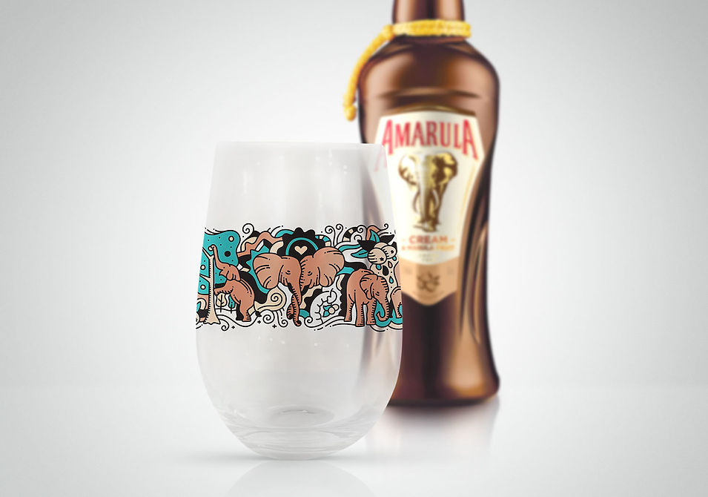

Animal | Bebida | Copo
Espécie | Idade | Material
Tamanho | Teor Alcoolico | Preço
Alimentação | Sabor | Quantidade

Relacionamento
Comer | Beber | Encher

Video 1: QUEM É O JOGADOR PROFISSIONAL? Feat. Vampeta |  | https://www.youtube.com/watch?v=lRa-K3hRZQs

Pessoa | Chuteira | Prancheta
Trabalho | Preço | Material
Idade | Tamanho | Durabilidade
Nome | Marca | Tipo

Relacionamento
Ser | Comprar | Escrever

